1.記入例
（添付資料２）助成事業実施計画書「２ 事業期間における研究開発の内容」の目標を記入して下さい。

課題解決型福祉用具実用化開発支援事業 実用化研究開発日程表
期間 実用化開発項目 |  |  | ２０２２年度 |  |  |  | 助成事業期間中の達成目標
 | １０月～１２月 | １月～３月 | ４月～６月 | ７月～９月 | ９月～１２月 | １月～３月
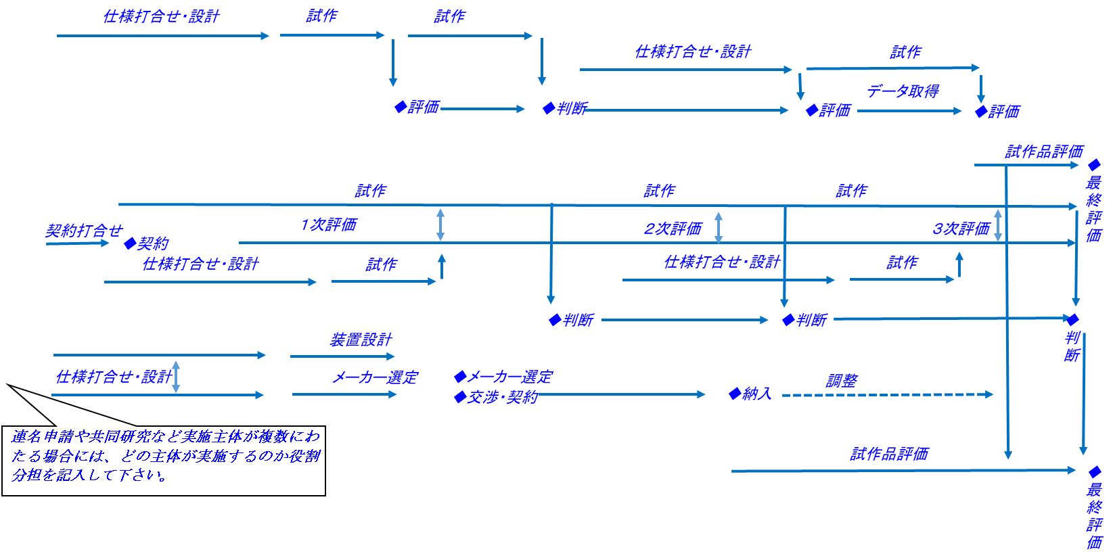
目標１
 |  |  |  |  |  |  | □〇〇のデータを取得する。
項目ア（〇〇株式会社）

項目イ（〇〇株式会社） |  |  |  |  |  |  | □〇〇効率９０％以上を達成できる△△を
 |  |  |  |  |  |  | 選定する。
〇〇の特性評価

試作品評価

目標２
項目ウ（株式会社△△） |  |  |  |  |  |  | □～～～～～

●●大学との共同研究

項目エ |  |  |  |  |  |  | □〇〇効率９０％以上を達成できる△△を
 |  |  |  |  |  |  | 選定する。
〇〇の特性評価

△△装置設計

△△装置導入

△△装置運転

特性評価 |  |  |  |  |  |  | □～～～～～

２.記入例
◇継続/中断を判断
助成期間終了後 実用化開発項目 |  | 2021年度 | 2022年度 | 2023年度 | 2024年度 | 2025年度 | 予想される重大な障害
1 | 試作機（またはサンプル等）の評価 |  |  |  |  |  | ①要求特性を満足できない（評価機関の再延長） ②新たな戦略要求の追加（仕様の再検討） ③市況悪化による部材の高騰 ④歩留まり悪化による生産コストの高騰 ⑤販売先での製品仕様変更に伴う販売量の減少
2 | 製品設計
3 | 設備投資
4 | 生産
◇販売開始（実用化開始
5 | 販売
6
7
8
9
10
投資金額（百万円） |  | 35 | 110 | 30 | 30 | 120
売上高（百万円） |  | 0 | 0 | 250 | 375 | 539
販売数量（単位） |  | 0 | 0 | 100 | 150 | 250
市場シェア（％） |  | 0 | 0 | 10 | 15 | 20
粗利（百万円） |  | 0 | 0 | 200 | 300 | 450
営業利益（百万円） |  | 0 | 0 | 50 | 100 | 133
直接新規創出雇用者数（人） |  | 5 | 13 | 20 | 20 | 20
間接雇用数を含む新規創出雇用者数（人） |  | 12 | 25 | 35 | 35 | 35
年度末雇用者数（人） |  | 50 | 63 | 83 | 103 | 123

